Sheet1
中山大学附属第一医院广西医院安装缓降器需求清单及报价表
序号 | 名称 | 规格 | 单位 | 数量 | 控制单价（元） | 控制价合计（元） | 报价（元） | 产品图片
1 | 缓降器（铁箱） | 25米 | 套 | 2 | 490 | 980 |  | 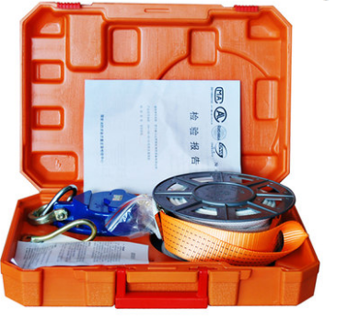
2 | 缓降器（铁箱） | 30米 | 套 | 2 | 520 | 1040
3 | 缓降器（铁箱） | 35米 | 套 | 1 | 550 | 550
4 | 缓降器（铁箱） | 40米 | 套 | 2 | 580 | 1160
5 | 缓降器（铁箱） | 45米 | 套 | 2 | 610 | 1220
6 | 缓降器（铁箱） | 50米 | 套 | 2 | 640 | 1280
7 | 缓降器（铁箱） | 55米 | 套 | 2 | 670 | 1340
8 | 缓降器（铁箱） | 60米 | 套 | 2 | 700 | 1400
9 | 缓降器（铁箱） | 65米 | 套 | 2 | 730 | 1460
10 | 缓降器（铁箱） | 70米 | 套 | 2 | 760 | 1520
11 | 缓降器（铁箱） | 75米 | 套 | 2 | 790 | 1580
合计（元） |  |  |  |  | 7040 | 13530
注：1.包含税金、安装、运输、搬运等费用； 2.每套缓降器配置破窗锤； 3.缓降器铁箱要安装上墙； 4.以上价格需包含21把逃生锤。
科室民主小组：

